Formulaire
Liste de commande pour fers de reprise vissables |  |  |  |  |  |  |  |  |  |  |  |  | PYRABAR® |  |  | Assortiment standard
 |  |  |  |  |  |  |  |  |  |  |  |  |  |  |  | - les dimensions données dans notre assortiment standard sont livrables de production. Toutes dimensions différentes sur demande
Ingénieur |  |  |  |  |  |  |  |  |  | Liste n° |  |  |  | Page |  | - Tenez compte des dimensions minimales selon notre documentation technique.
 |  |  |  |  |  |  |  |  |  |  |  |  |  | 1 |  | - En cas de longueurs spéciales ou de géométrie différente, adressez-nous le formulaire par sécurité pour contrôle.
 |  |  |  |  |  |  |  |  |  |  |  |  |  |  |  | - Pour les types spéciaux il doit nous être transmis un dessin pour approbation.
Objet |  |  |  |  |  |  |  |  |  | Plan n° |  |  |  |  |  | - Les cases | doivent être renseignées impérativement !
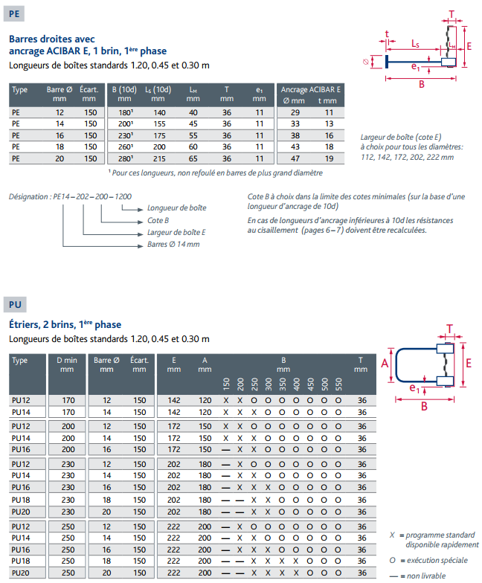
Partie d'ouvrage
Adresse de livr. |  |  |  |  |  |  |  |  |  | Date |  |  | dess. | contrôlé

Entrepreneur |  |  |  |  |  |  |  |  |  | Délai

Boîte avec tôle PYRAX® |  |  |  |  |  |  |  |  |  | Barres 2ème étape
Pos. | Type |  | Larg. | Long. barres |  |  |  | Long. boîte |  | Pos. |  |  | Long. barre |  | Nbre
 |  | d | E | A | A1 | A2 | B |  | Nbre |  | Type | d | A | C
 |  | [mm] | [mm] | [mm] | [mm] | [mm] | [mm] | [m] | [pces] |  |  | [mm] | [mm] | [mm] | [pces]

1 |  |  |  |  |  |  |  |  |  | 11

2 |  |  |  |  |  |  |  |  |  | 12

3 |  |  |  |  |  |  |  |  |  | 13

 |  |  |  |  |  |  |  |  |  |  |  |  |  |  |  |  |  | Barres de 2ème étape

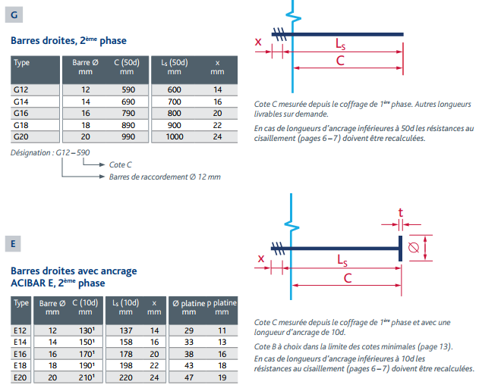
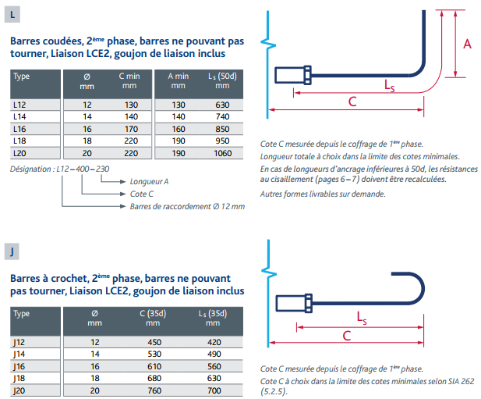

 |  |  |  |  |  |  |  | Total p.: | 0 |  |  |  |  | Total pces: | 0

Remarques

 |  |  |  |  |  | Distribué par : |  |  |  |  |  |  |  |  | 01.02.2023/HS/ gg

 |  |  |  |  |  | Commandes :
 |  |  |  |  |  | commande@bewetec.ch

Exemple
Liste de commande pour fers de reprise vissables |  |  |  |  |  |  |  |  |  |  |  |  | PYRABAR®

Ingénieur |  |  |  |  |  |  |  |  |  | Liste n° |  |  |  | Page
 |  |  |  |  |  |  |  |  |  |  |  |  |  | 1

Exemple
Objet |  |  |  |  |  |  |  |  |  | Plan n°
Partie d'ouvrage
Adresse de livr. |  |  |  |  |  |  |  |  |  | Date |  |  | dess. | contrôlé

Entrepreneur |  |  |  |  |  |  |  |  |  | Délai

Boîte avec tôle PYRAX® |  |  |  |  |  |  |  |  |  | Barres 2ème étape
Pos. | Type |  | Larg. | Long. barres |  |  |  | Long. boîte |  | Pos. |  |  | Long. barre |  | Nbre
 |  | d | E | A | A1 | A2 | B |  | Nbre |  | Type | d | A | C
 |  | [mm] | [mm] | [mm] | [mm] | [mm] | [mm] | [m] | [pces] |  |  | [mm] | [mm] | [mm] | [pces]

1 | PG | 12 | 112 |  |  |  | 640 | 1.20 | 5 | 11 | G | 12 |  | 590 | 40

2 | PE | 14 | 142 |  |  |  | 200 | 0.45 | 4 | 12 | G | 14 |  | 690 | 12

3 | PL | 16 | 172 |  | 580 |  | 220 | 0.30 | 3 | 13 | L | 16 | 520 | 270 | 6

4 | PF | 18 | 202 | 180 | 730 | 730 | 230 | 1.20 | 2 | 14 | LS | 18 | 1000 | 350 | 32

5 | PU | 20 | 222 | 200 |  |  | 300 | (0,90) | 1 | 15 | E | 20 |  | 250 | 24

6 | PUS | 18 | 222 | 200 |  |  | 480 | 1.20 | 2 | 16 | G | 18 |  | 890 | 32
Exemple

Pour les types spéciaux PGS, PLS, PFS, PES, PUS, LS, il doit nous être remis un dessin pour approbation / exécution !
 |  |  |  |  |  |  |  | Total p.: | 17 |  |  |  |  | Total pces: | 146

Remarques

 |  |  |  |  |  | Distribué par : |  |  |  |  |  |  |  |  | 01.02.2023/HS/ gg

 |  |  |  |  |  | Commandes :
 |  |  |  |  |  | commande@bewetec.ch

